상품제안서
누리 치매케어세트 4호 | 상품코드: S30942

 |  |  |  |  |  |  | 02-713-8555 | www.synergygift.co.kr
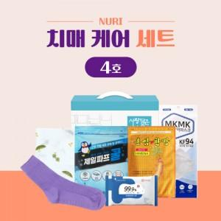

【상세/제작정보】 | 미끄럼방지 양말, 손수건, 파스

【인쇄/포장옵션】 | 스티커 / 포장불가능

【공급단가】 | 수량 | 50~ | 100~ | 500~ | 1,000~ | 2,000~
*VAT별도 | 단가 | 9,490원 | 8,970원 | 8,540원 | 8,320원 | 8,170원

【상품 URL】 | https://www.synergygift.co.kr:443/src/goods_detail.php?gdno=30942

